Sheet1
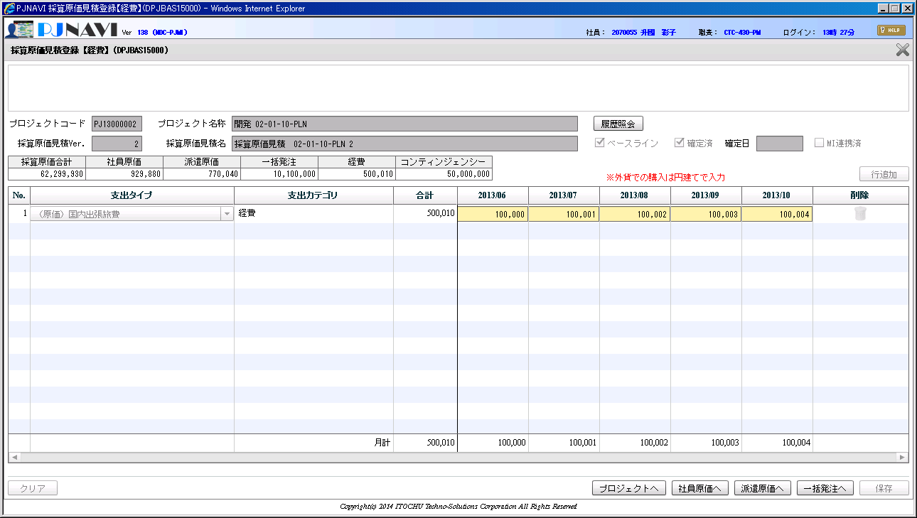

確定済みであるのみ、入力欄が活性化している

